Sheet1
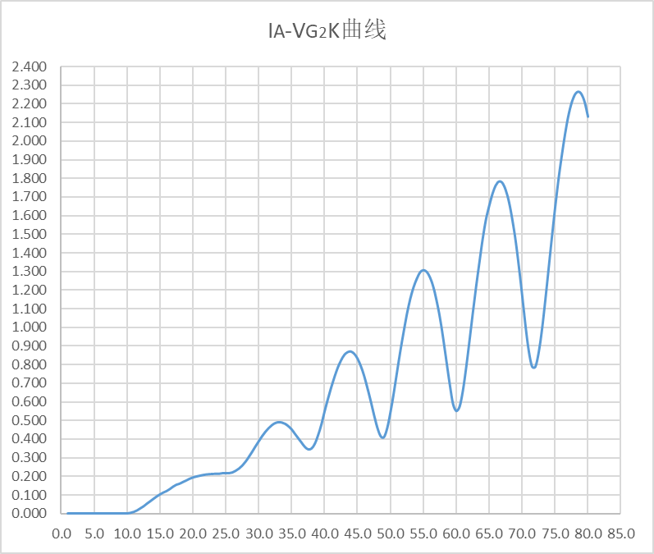
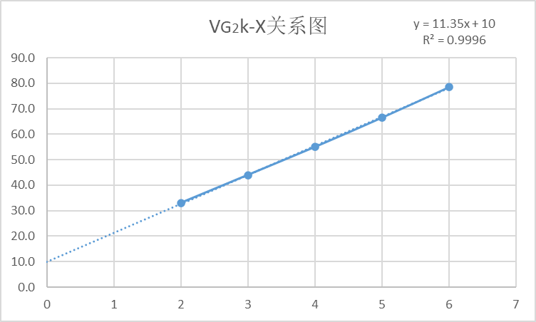
VG2k(V) | IA(*10-7) | VG2k(V) | IA(*10-7) | VG2k(V) | IA(*10-7) | VG2k(V) | IA(*10-7)
1.0 | 0.000 | 21.0 | 0.202 | 41.0 | 0.677 | 61.0 | 0.660
1.5 | 0.000 | 21.5 | 0.206 | 41.5 | 0.733 | 61.5 | 0.785
2.0 | 0.000 | 22.0 | 0.209 | 42.0 | 0.783 | 62.0 | 0.927
2.5 | 0.000 | 22.5 | 0.211 | 42.5 | 0.822 | 62.5 | 1.074
3.0 | 0.000 | 23.0 | 0.212 | 43.0 | 0.851 | 63.0 | 1.217
3.5 | 0.000 | 23.5 | 0.213 | 43.5 | 0.866 | 63.5 | 1.347
4.0 | 0.000 | 24.0 | 0.213 | 44.0 | 0.869 | 64.0 | 1.473
4.5 | 0.000 | 24.5 | 0.216 | 44.5 | 0.857 | 64.5 | 1.578
5.0 | 0.000 | 25.0 | 0.216 | 45.0 | 0.831 | 65.0 | 1.652
5.5 | 0.000 | 25.5 | 0.216 | 45.5 | 0.791 | 65.5 | 1.717
6.0 | 0.000 | 26.0 | 0.220 | 46.0 | 0.738 | 66.0 | 1.762
6.5 | 0.000 | 26.5 | 0.229 | 46.5 | 0.673 | 66.5 | 1.782
7.0 | 0.000 | 27.0 | 0.241 | 47.0 | 0.604 | 67.0 | 1.774
7.5 | 0.000 | 27.5 | 0.257 | 47.5 | 0.529 | 67.5 | 1.736
8.0 | 0.000 | 28.0 | 0.278 | 48.0 | 0.461 | 68.0 | 1.671
8.5 | 0.000 | 28.5 | 0.304 | 48.5 | 0.415 | 68.5 | 1.578
9.0 | 0.000 | 29.0 | 0.331 | 49.0 | 0.409 | 69.0 | 1.465
9.5 | 0.000 | 29.5 | 0.360 | 49.5 | 0.457 | 69.5 | 1.325
10.0 | 0.000 | 30.0 | 0.387 | 50.0 | 0.543 | 70.0 | 1.171
10.5 | 0.003 | 30.5 | 0.414 | 50.5 | 0.647 | 70.5 | 1.008
11.0 | 0.008 | 31.0 | 0.438 | 51.0 | 0.761 | 71.0 | 0.872
11.5 | 0.016 | 31.5 | 0.458 | 51.5 | 0.872 | 71.5 | 0.789
12.0 | 0.027 | 32.0 | 0.474 | 52.0 | 0.974 | 72.0 | 0.787
12.5 | 0.038 | 32.5 | 0.485 | 52.5 | 1.071 | 72.5 | 0.862
13.0 | 0.052 | 33.0 | 0.490 | 53.0 | 1.152 | 73.0 | 0.986
13.5 | 0.065 | 33.5 | 0.488 | 53.5 | 1.214 | 73.5 | 1.141
14.0 | 0.078 | 34.0 | 0.481 | 54.0 | 1.260 | 74.0 | 1.309
14.5 | 0.091 | 34.5 | 0.468 | 54.5 | 1.294 | 74.5 | 1.478
15.0 | 0.102 | 35.0 | 0.451 | 55.0 | 1.306 | 75.0 | 1.640
15.5 | 0.112 | 35.5 | 0.427 | 55.5 | 1.297 | 75.5 | 1.790
16.0 | 0.120 | 36.0 | 0.403 | 56.0 | 1.267 | 76.0 | 1.918
16.5 | 0.131 | 36.5 | 0.380 | 56.5 | 1.217 | 76.5 | 2.034
17.0 | 0.144 | 37.0 | 0.357 | 57.0 | 1.143 | 77.0 | 2.132
17.5 | 0.154 | 37.5 | 0.344 | 57.5 | 1.053 | 77.5 | 2.203
18.0 | 0.160 | 38.0 | 0.348 | 58.0 | 0.940 | 78.0 | 2.248
18.5 | 0.169 | 38.5 | 0.373 | 58.5 | 0.816 | 78.5 | 2.264
19.0 | 0.177 | 39.0 | 0.419 | 59.0 | 0.694 | 79.0 | 2.251
19.5 | 0.186 | 39.5 | 0.476 | 59.5 | 0.588 | 79.5 | 2.207
20.0 | 0.193 | 40.0 | 0.548 | 60.0 | 0.550 | 80.0 | 2.130
20.5 | 0.198 | 40.5 | 0.614 | 60.5 | 0.574

峰点位置与对应扫描电压VG2K一览表
峰点位置 | 1 | 2 | 3 | 4 | 5 | 6
加速电压VG2K(V) |  | 33.0 | 44.0 | 55.0 | 66.5 | 78.5

